Functional Requirements
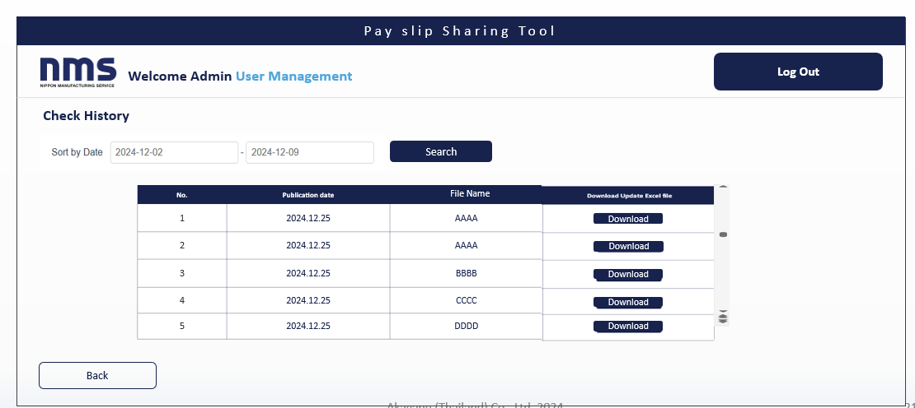
 |  |  |  |  | 要件定義書 Requirements Definition Document

confidential
Copyright © AKAGANE (Thailand) Co., Ltd. All rights reserved.

プロジェクト名称 ชื่อโครงการ |  |  |  |  |  | プロジェクト略称 ชื่อย่อโครงการ | 最終更新日 วันที่อัปเดตล่าสุด |  |  | 最終更新者 ปรับปรุงล่าสุดโดย
給与明細共有ツール |  |  |  |  |  | Salary Slip Sharing tool |  |  | 2025.05.14 | Hiroe Kariya
ドキュメントタイトル ชื่อเอกสาร |  |  |  |  |  | ドキュメントサブタイトル คำบรรยายเอกสาร
要求・要件定義書 Requirements Specification Document |  |  |  |  |  | 機能要件 Service Report Tool

 | １．Website User screen Top

 |  | (1) | User screen Top

User list (upload and update by admin on the admin screen)

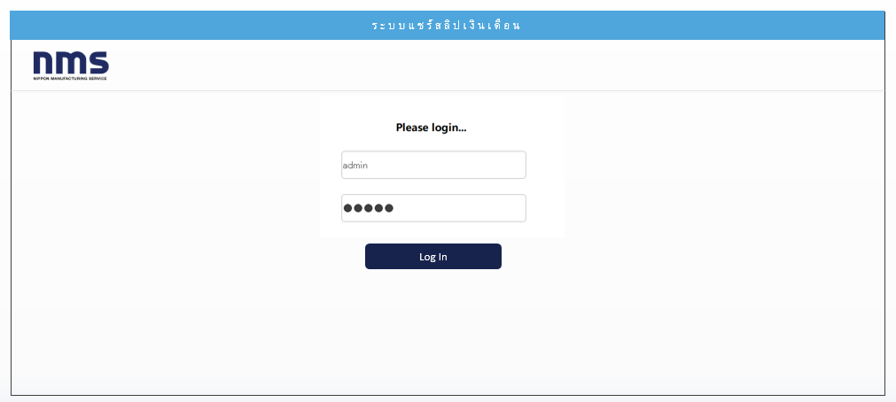
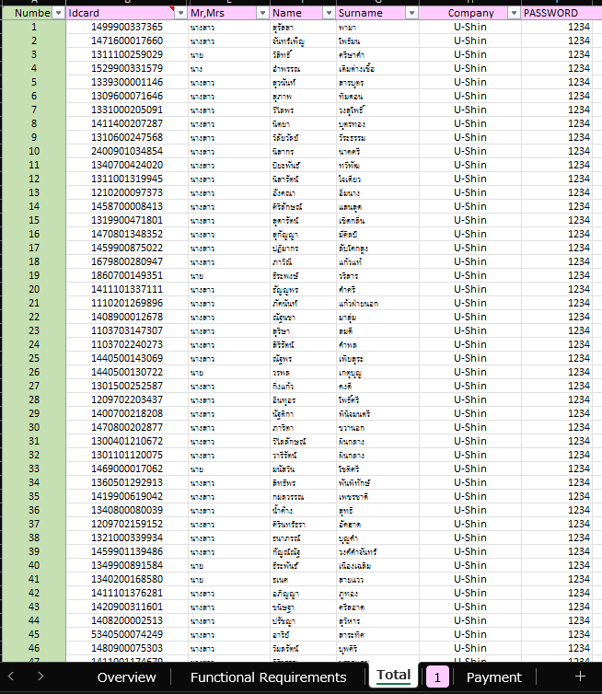

Display Mr,Mrs + Name + Surname
 |  |  | Login requires entering the User ID and Password from the ID card.
 |  |  |  |  |  |  |  | ระบบแชร์สลิปเงินเดือน
 |  |  | There is a button to check the latest pay slip and another button to view past records.
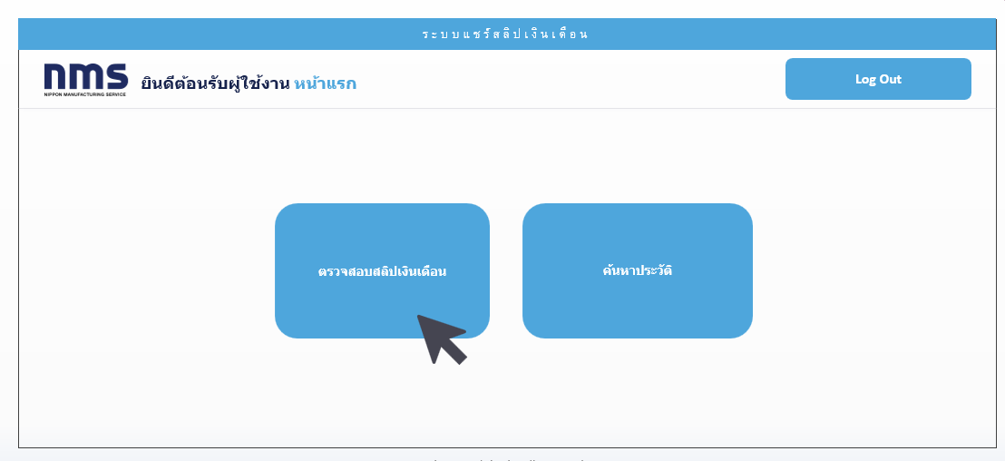
 |  |  |  |  |  |  |  |  |  |  | Log in Screen.

ยินดีต้อนรับผู้ใช้งาน ชื่อ

ตรวจสอบสลิปเงินเดือน

ค้นหาประวัติ

 |  | (２) | User screen Check Slip

 |  |  | You can view the latest pay slip information, including the issue date. PDF download is available in Check Slip.

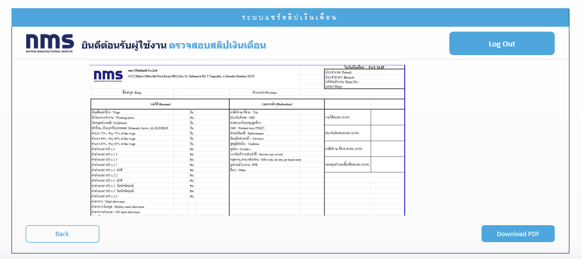
 |  |  |  |  |  |  |  |  |  |  |  |  | Format Link➡

 |  | (3) | User screen History Search

 |  |  | You can search for past pay slips in History Search.
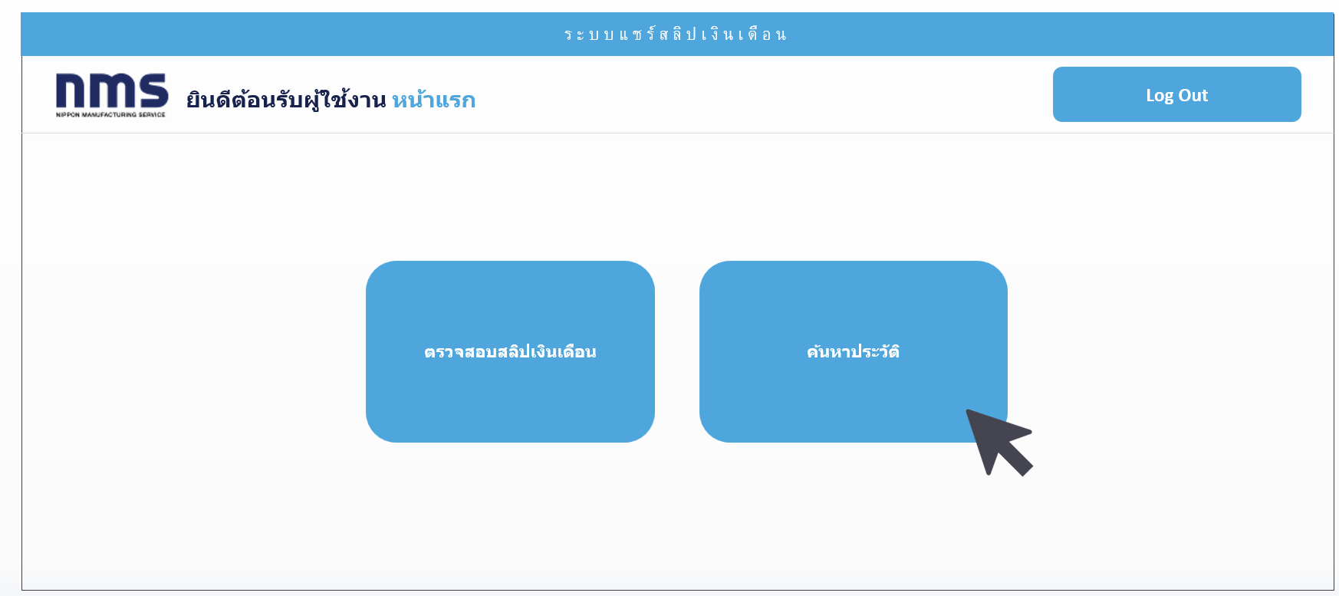

ระบบแชร์สลิปเงินเดือน
ยินดีต้อนรับผู้ใช้งาน ค้นหาประวัติ
Log Out

เดือนที่เริ่มต้น
เดือนที่สิ้นสุด
Can search by month
～
ค้นหา

ลำดับ
ชื่อ
นามสกุล
บริษัท
หมายเลขบัตรประชาชน
View
Download
Download
Download
Downlod by PDF file A4 size(full width)

Download
Download
Download
Data matching with slip format
Back

Separate first name and last name before and after the space
หมายเลขบัตรประชาชน
(Display the information Matching with user ID)
ลำดับ
ชื่อ
นามสกุล
บริษัท
รอบเดือน
View

 |  |  |  |  |  |  |  |  |  |  |  |  |  |  |  |  |  | Can see the format page
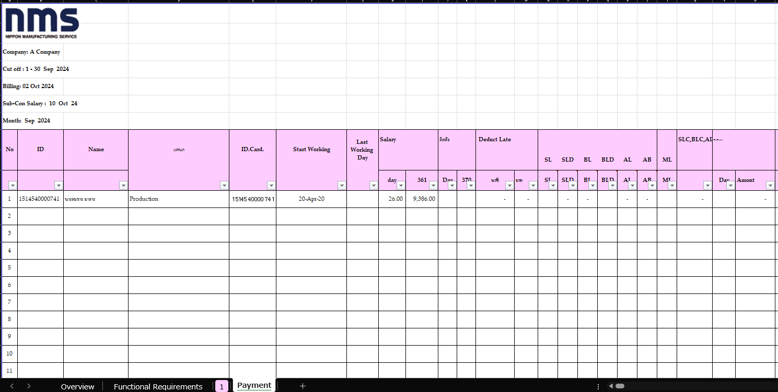
Slip Format (upload and update by admin on the admin screen of each month)
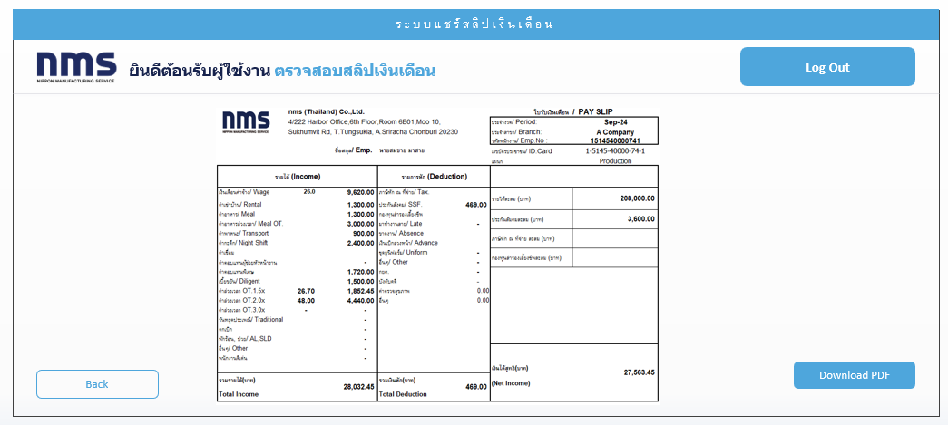

Downlod by PDF file A4 size(full width)

 | ２．Admin Website screen Top (Separate URL with User Login)

 |  | (1) | Admin screen Top
 |  |  | User IDとPASSWORDを入力しログイン必要。
 |  |  | Admin needs to enter the User ID and Password to log in.
 |  |  | Upload File and Sharing, History Search, Monthly Statistics, User Managementの機能が存在
 |  |  | There are upload File and Sharing, History Search, Monthly Statistics, User Management function.

Admin screen

 |  |  |  |  |  |  |  |  |  |  |  |  |  | Fiest Setting
 |  |  |  |  |  |  |  |  |  |  |  |  |  | ID | admin
 |  |  |  |  |  |  |  |  |  |  |  |  |  | Pass | admin

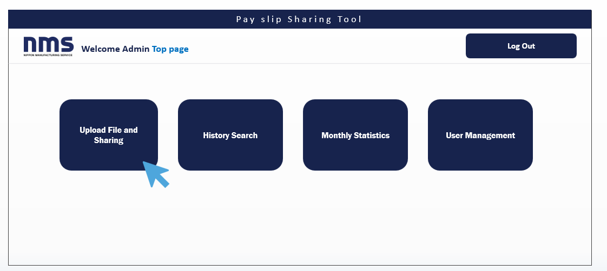

Select File format

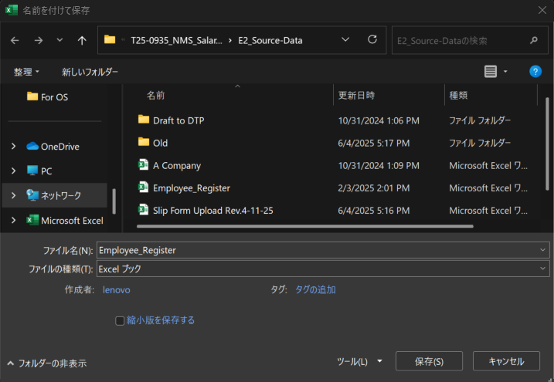

 |  | (2) | Admin screen: Upload
 |  |  | フォーマットアップロード画面でファイルを選択。「Upload」を押してアップロードファイルの内容が下に一覧が表示（項目は以下参照）。
 |  |  | In the format upload screen, and Click 'Upload' to display the contents of the uploaded file in a list below (items is as following).
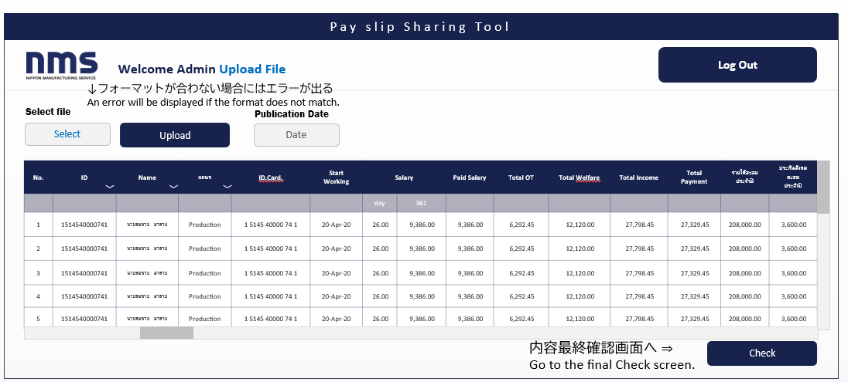

After push Upload, if the format is not matched, the error text will be occured "The format is not matched"

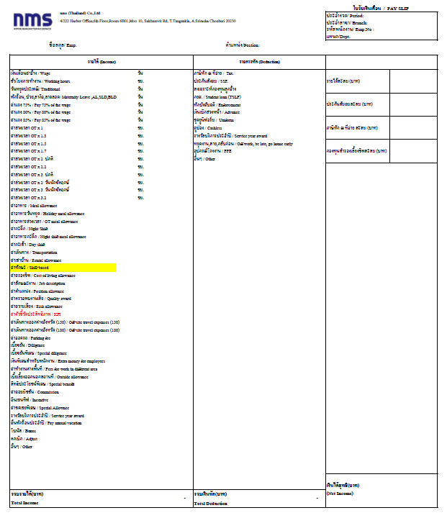
 |  |  |  |  |  |  |  |  |  |  |  |  |  |  |  | Display Items
 |  |  |  |  |  |  |  |  |  |  |  |  |  |  |  | 1 | ID
 |  |  |  |  |  |  |  |  |  |  |  |  |  |  |  | 2 | Name
 |  |  |  |  |  |  |  |  |  |  |  |  |  |  |  | 3 | Company
 |  |  |  |  |  |  |  |  |  |  |  |  |  |  |  | 4 | ประจำงวด/ Period:
 |  |  |  |  |  |  |  |  |  |  |  |  |  |  |  | 5 | ประจำสาขา/ Branch:
 |  |  |  |  |  |  |  |  |  |  |  |  |  |  |  | 6 | แผนก/Dept.
 |  |  |  |  |  |  |  |  |  |  |  |  |  |  |  | 7 | Salary
 |  |  |  |  |  |  |  |  |  |  |  |  |  |  |  | 8 | Total OT
 |  |  |  |  |  |  |  |  |  |  |  |  |  |  |  | 9 | Total Welfare
 |  |  |  |  |  |  |  |  |  |  |  |  |  |  |  | 10 | Total Income
 |  |  |  |  |  |  |  |  |  |  |  |  |  |  |  | 11 | Total Deduction
 |  |  |  |  |  |  |  |  |  |  |  |  |  |  |  | 12 | Total Payment(Net Income)

 |  |  |  | must set the publication date in Publication Date. If you do not set it, it will be published in real time.
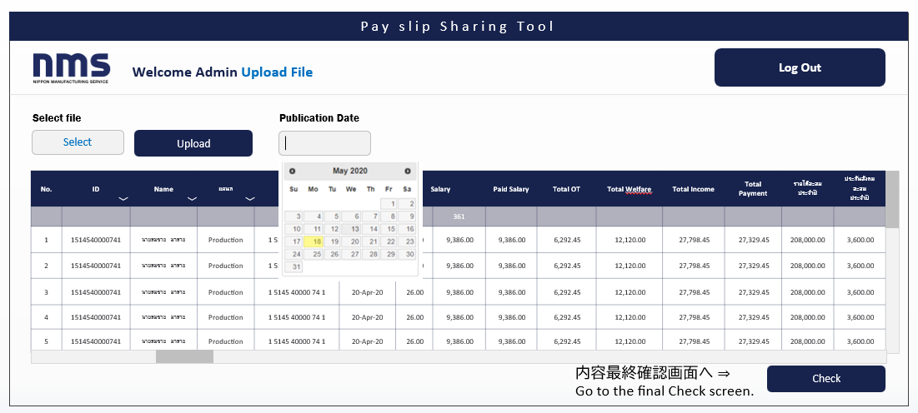

No need to select the time. Just date is ok

 |  |  |  |  |  |  |  |  |  |  |  |  |  |  |  | Display Items
 |  |  |  |  |  |  |  |  |  |  |  |  |  |  |  | 1 | ID
 |  |  |  |  |  |  |  |  |  |  |  |  |  |  |  | 2 | Name
 |  |  |  |  |  |  |  |  |  |  |  |  |  |  |  | 3 | Company
 |  |  |  |  |  |  |  |  |  |  |  |  |  |  |  | 4 | ประจำงวด/ Period:
 |  |  |  |  |  |  |  |  |  |  |  |  |  |  |  | 5 | ประจำสาขา/ Branch:
 |  |  |  |  |  |  |  |  |  |  |  |  |  |  |  | 6 | แผนก/Dept.
 |  |  |  |  |  |  |  |  |  |  |  |  |  |  |  | 7 | Salary
 |  |  |  |  |  |  |  |  |  |  |  |  |  |  |  | 8 | Total OT
 |  |  |  |  |  |  |  |  |  |  |  |  |  |  |  | 9 | Total Welfare
 |  |  |  |  |  |  |  |  |  |  |  |  |  |  |  | 10 | Total Income
 |  |  |  |  |  |  |  |  |  |  |  |  |  |  |  | 11 | Total Deduction
It will be published in PDF format, so you will need to adjust the size on the web to A4 paper size.
 |  |  |  |  |  |  |  |  |  |  |  |  |  |  |  | 12 | Total Payment(Net Income)

 |  | (4) | Admin screen: Final check
 |  |  | UPLOADした情報を最終確認でき、Viewで選択した項のPDFファイルを閲覧できる。Shareにて各ユーザー画面に反映される。
 |  |  | The uploaded information can be reviewed for final confirmation.
 |  |  | PDF files of the selected items can be viewed in the "View" section. In the "Share" section, the information will be reflected on each user's screen.

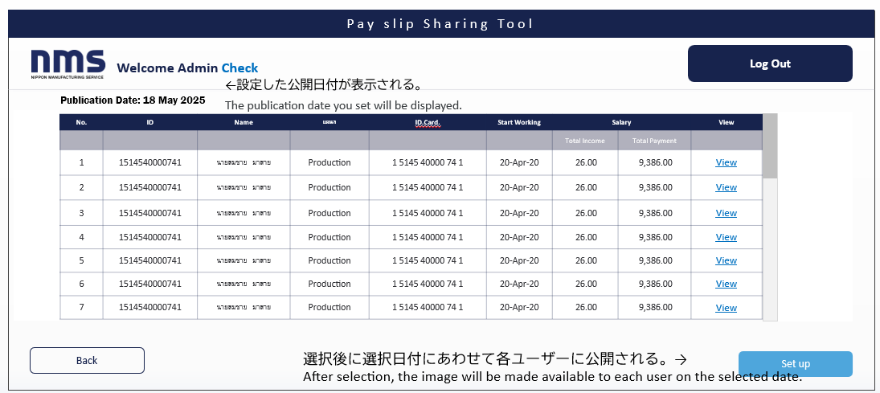

The publishement data you set will be displayed

 |  |  |  |  |  |  |  |  |  |  |  |  |  |  |  | Display Items
 |  |  |  |  |  |  |  |  |  |  |  |  |  |  |  | 1 | ID
 |  |  |  |  |  |  |  |  |  |  |  |  |  |  |  | 2 | Name
 |  |  |  |  |  |  |  |  |  |  |  |  |  |  |  | 3 | Company
 |  |  |  |  |  |  |  |  |  |  |  |  |  |  |  | 4 | ประจำงวด/ Period:
 |  |  |  |  |  |  |  |  |  |  |  |  |  |  |  | 5 | ประจำสาขา/ Branch:
 |  |  |  |  |  |  |  |  |  |  |  |  |  |  |  | 6 | แผนก/Dept.
 |  |  |  |  |  |  |  |  |  |  |  |  |  |  |  | 7 | Salary
 |  |  |  |  |  |  |  |  |  |  |  |  |  |  |  | 8 | Total OT
 |  |  |  |  |  |  |  |  |  |  |  |  |  |  |  | 9 | Total Welfare
 |  |  |  |  |  |  |  |  |  |  |  |  |  |  |  | 10 | Total Income
 |  |  |  |  |  |  |  |  |  |  |  |  |  |  |  | 11 | Total Deduction
 |  |  |  |  |  |  |  |  |  |  |  |  |  |  |  | 12 | Total Payment(Net Income)

It will be shared to user side matching as ID & Name
Save information to the "ตรวจสอบสลิปเงินเดือน" also "ค้นหาประวัติ" on user side.
 |  | (５) | Admin screen: Format check -View
 |  |  | Viewでは内容が閲覧可能（編集不可）。
 |  |  | With 'View,' you can access content, it cannot be edited.
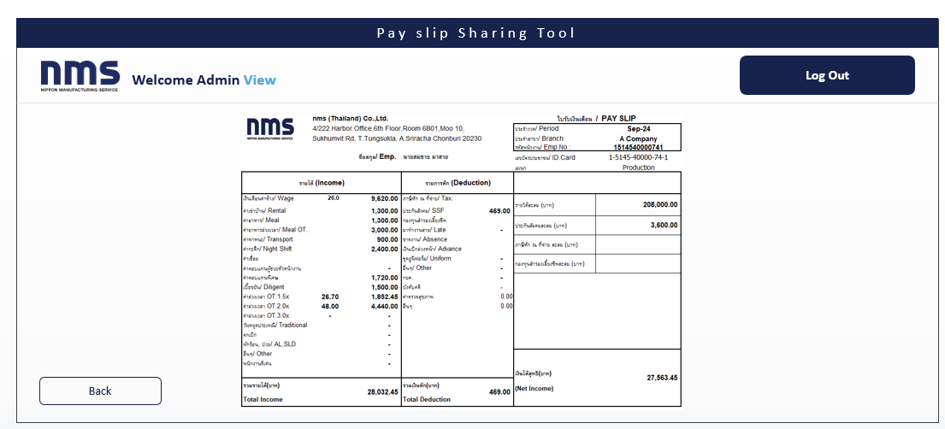

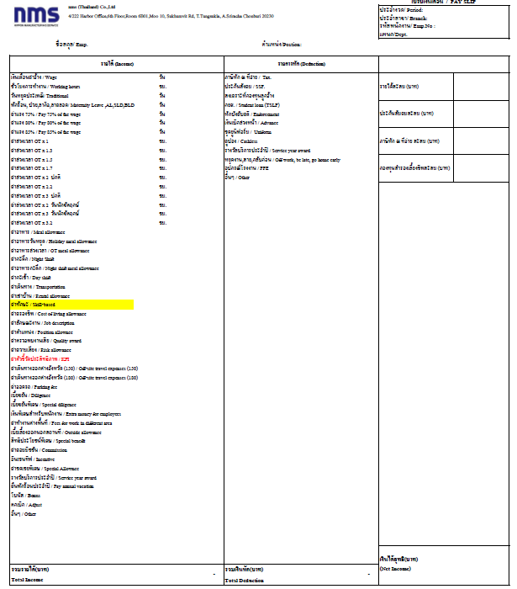

No need to downlod as PDF

 |  | (7) | Admin screen History Search
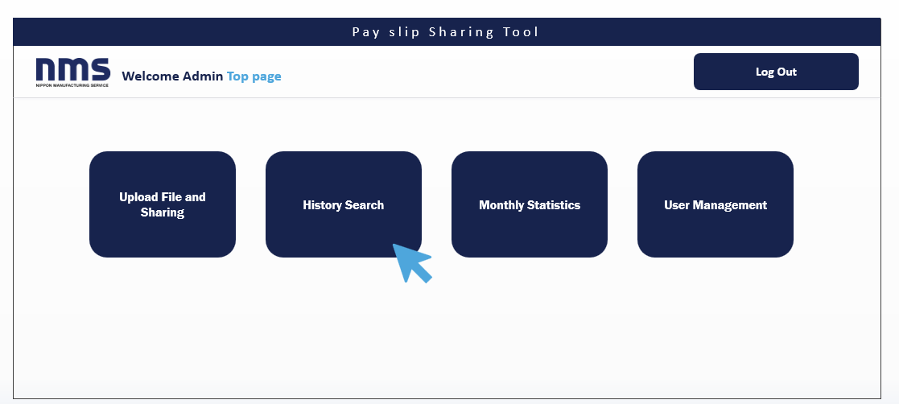

 |  |  | History Searchにて過去にシェアした給与明細の過去履歴がDLできる。You can download the past history of shared pay slips.
 |  |  | PDFではZIPファイルで一括給与明細フォーマットの形式にてDL可能。DLはUPLOADしたファイルをそのままDL。
 |  |  | The PDF files can be downloaded as a ZIP file in the bulk payslip format in History search. The download will allow the uploaded files to be downloaded as they are.

 |  |  | Visibilityにて公開非公開設定。Private/Publicをクリックして公開するのか、非公開を設定できる。
 |  |  | クリックしてPrivateにしたら非公開、Publiｃにしたら公開。
 |  |  | Visibility allows you to set whether it is public or private. Click Private/Public to set it to public or private. Click to make it private, or click to make it public.

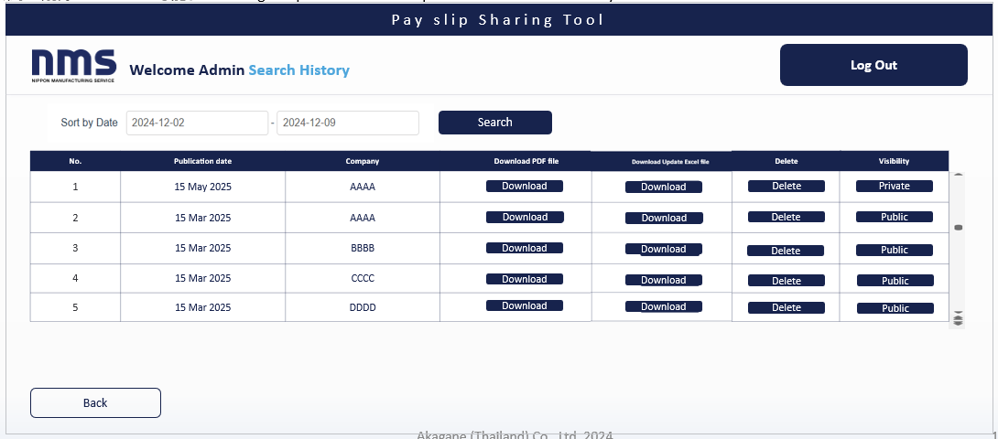

Sort by Date is no need to search by "Date", Month is ok

Public/Private

No need to make "date"
Download generated individual pay slip
PDFs (A4 size) all at once
Download Excel file that used to upload in the past
Delete by the list and DB also
This works like check box
Public ➡ Shown on user side display
Private ➡ Not shown on user side display
Public

Private

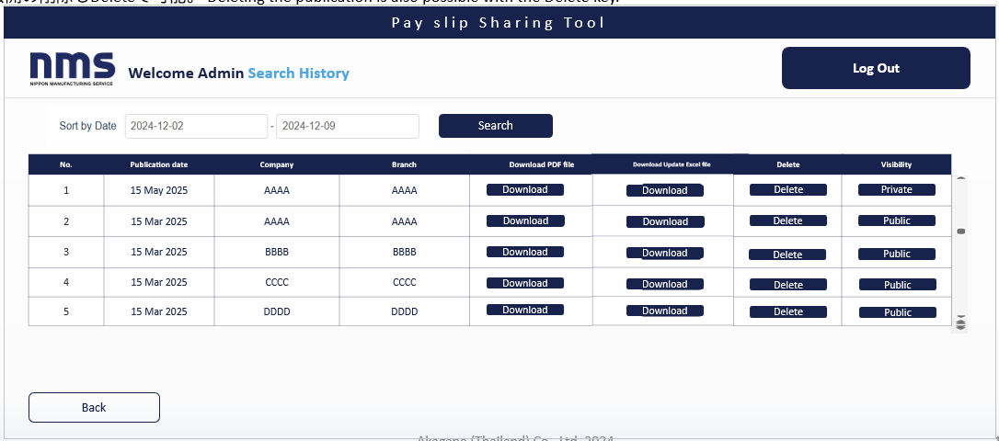

Public/Private
 |  |  |  |  |  |  |  |  |  |  |  | Searchは月単位。Search is on a monthly basis.
 |  |  |  |  |  |  |  |  |  |  |  | Company and Branch info comes from below
 |  |  |  |  |  |  |  |  |  |  |  | 以下の会社名/ブランチ名を表示。

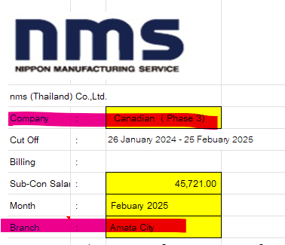

Need to display "company" and "branch" also

Pop up

 |  |  |  | Deleteの前に確認画面がでてOKを押したらDeleteできるように。
 |  |  |  | Display a confirmation screen before Delete,

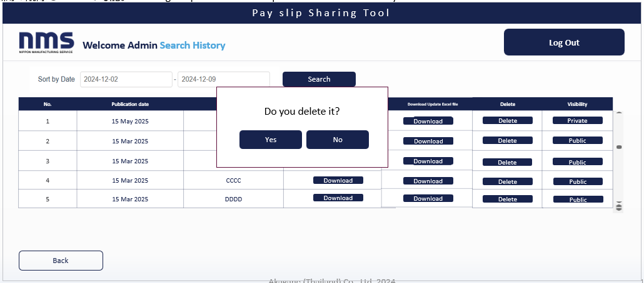
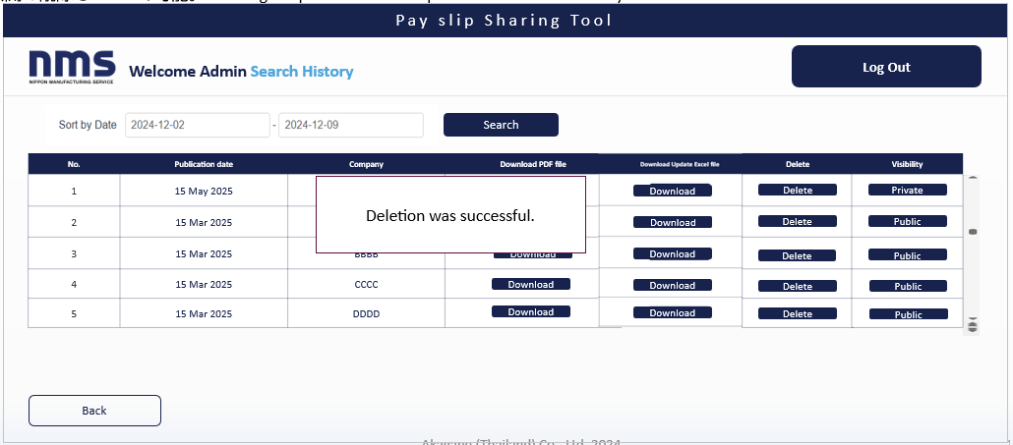

 |  | (8) | Monthly Statistics
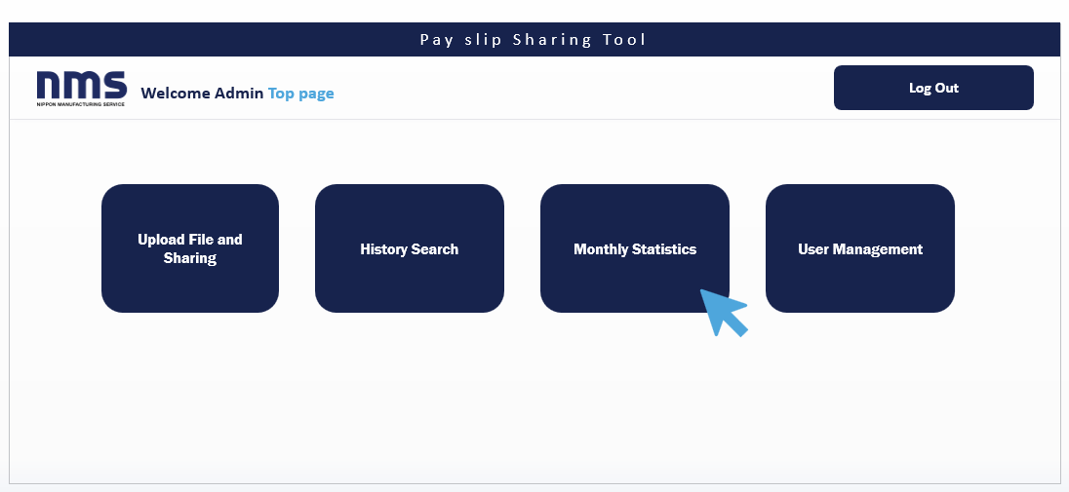

 |  |  | The total amounts for monthly salary, SSF, Total OT Welfare can be viewed. All past total amounts are displayed,
 |  |  | but it is also possible to search by month and narrow down the results.

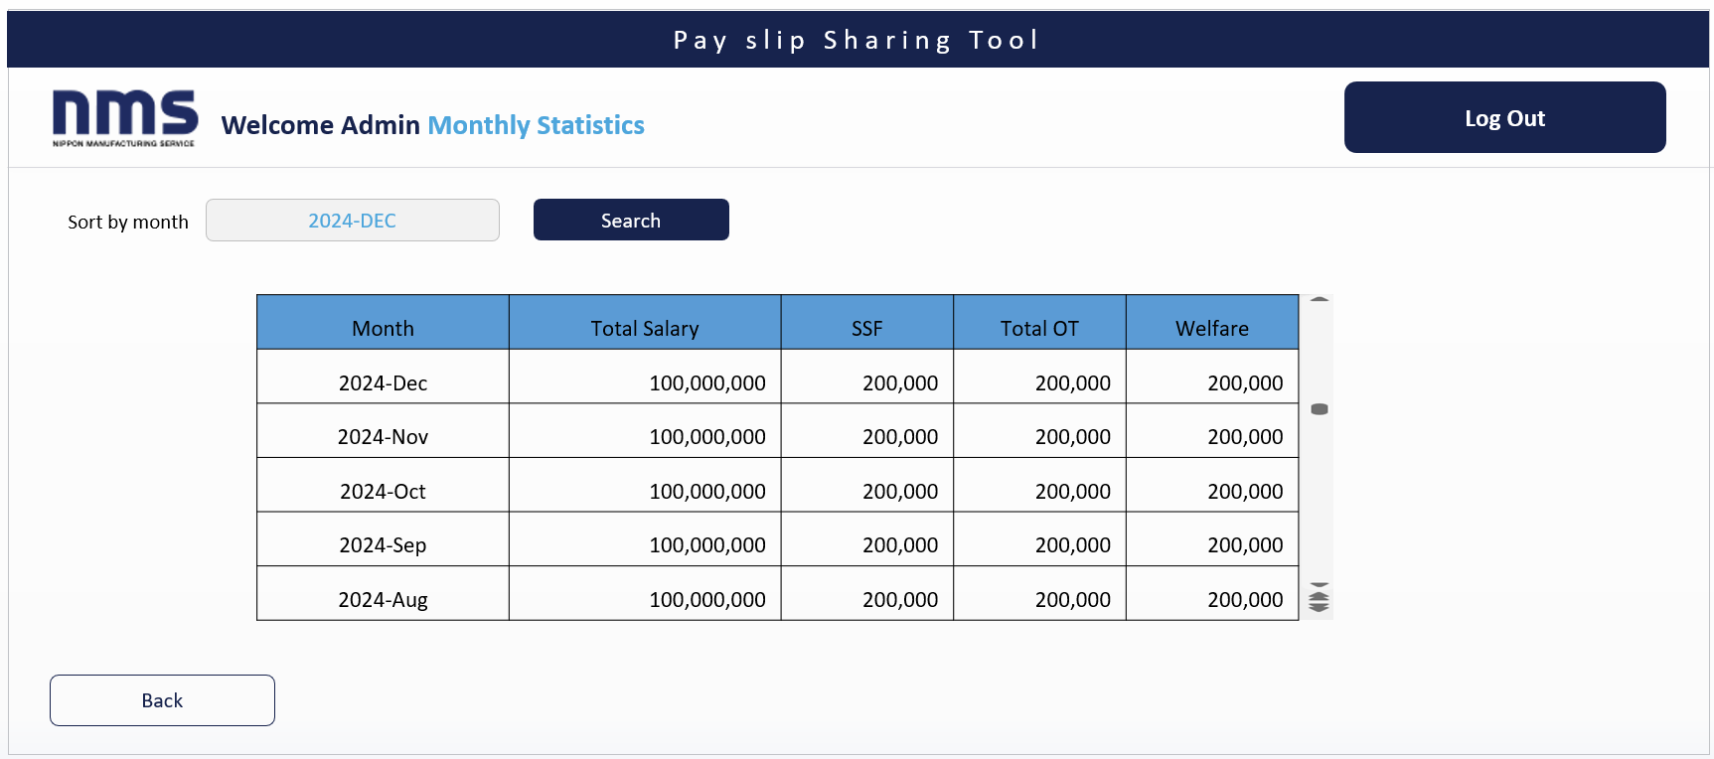

Can be selected by dropdown

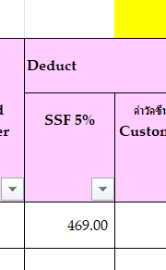
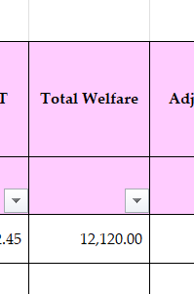
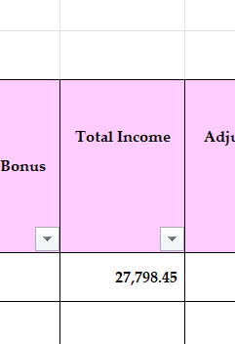

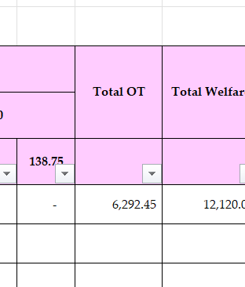

 |  | (9) | Admin screen User Management
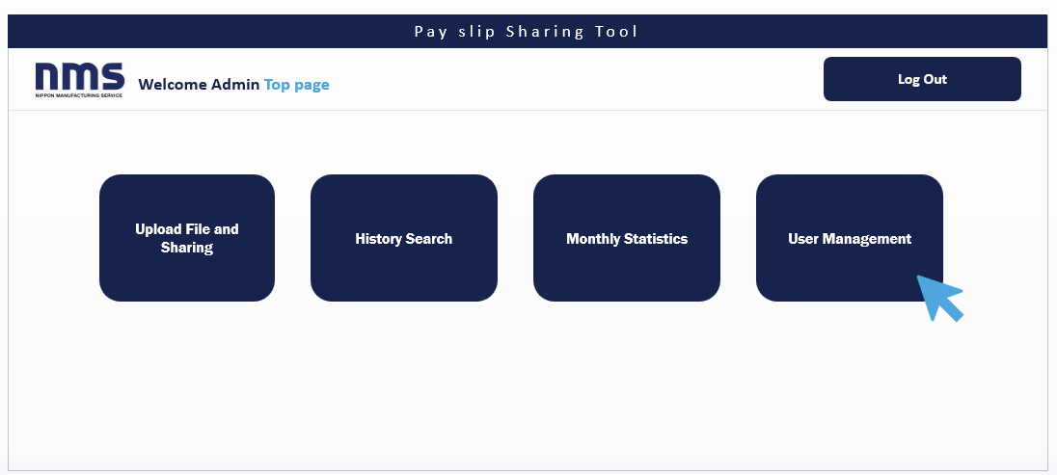

 |  |  |  |  |  |  |  |  |  |  |  |  |  |  |  |  |  |  | User format

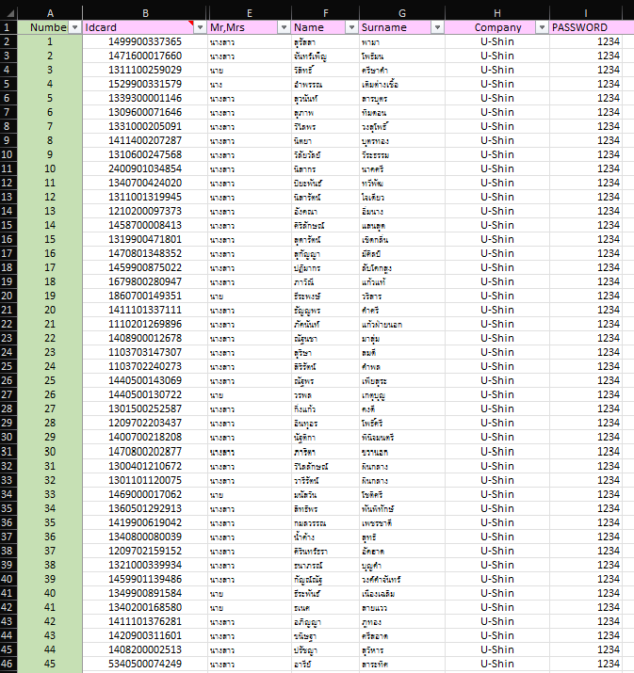
The customer will set the password 4 digit as formura from ID card number
like
=RIGHT(B2, 4)

 |  |  | 現在のユーザー一覧が表示され、エクセルファイルをUPLOADすることにより、ID CARD番号からアカウントが追加、削除、更新がされる。
 |  |  | The current list of users is displayed, and by uploading an Excel file, accounts can be added, deleted, or updated based on the ID CARD numbers.
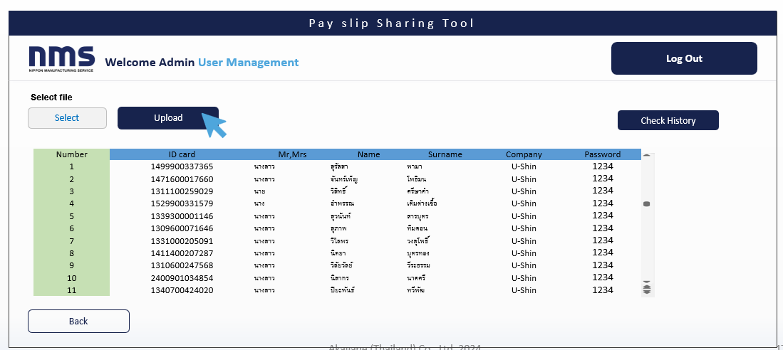

 |  | (10) | Admin screen User Management
 |  |  | The template for the UPLOAD FILE is as shown below. If the template is different, the upload will not be possible.
 |  |  | Also, the ID CARD number must be unique (duplicates will cause an error).

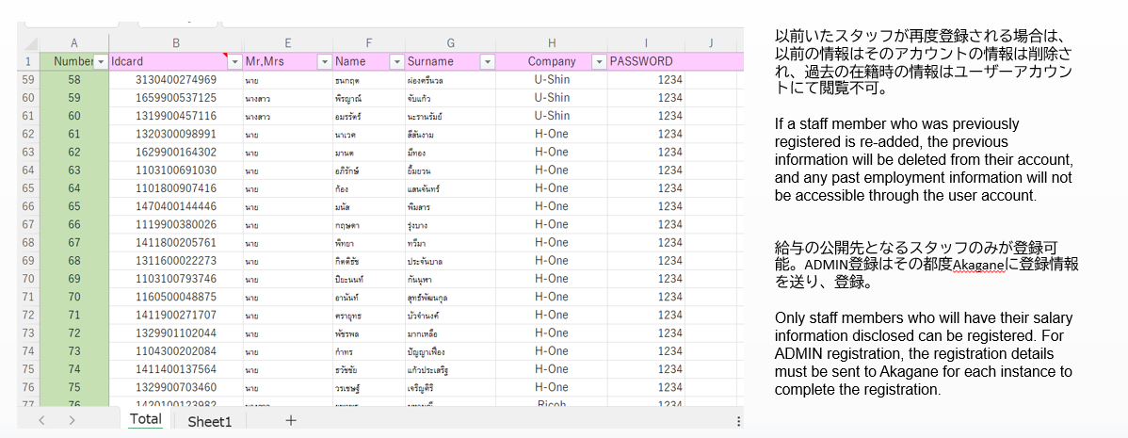

 | (11) | 【PC】 PARTS AND CUSTOMER MANAGEMENT パーツと顧客情報更新管理
 |  | After uploading the file and pressing the UPLOAD button, the contents of the uploaded file will be displayed below for confirmation.
 |  | After confirming the details, press the Register button to complete the registration. (The Register button will not be displayed unless the file is uploaded.)
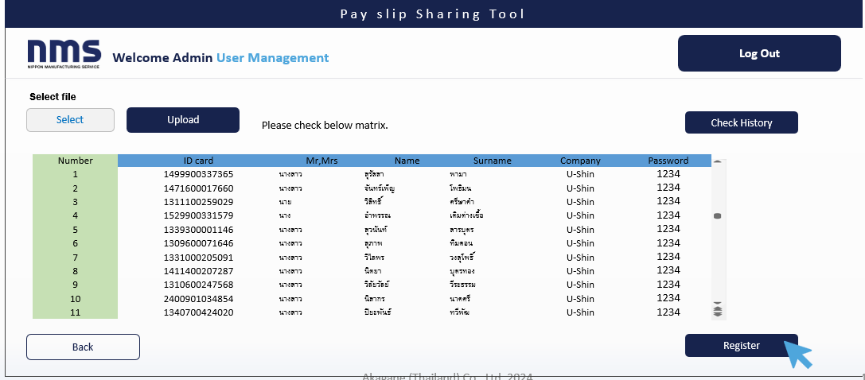

 |  | After clicking Register, a confirmation message will appear indicating that the registration is complete.
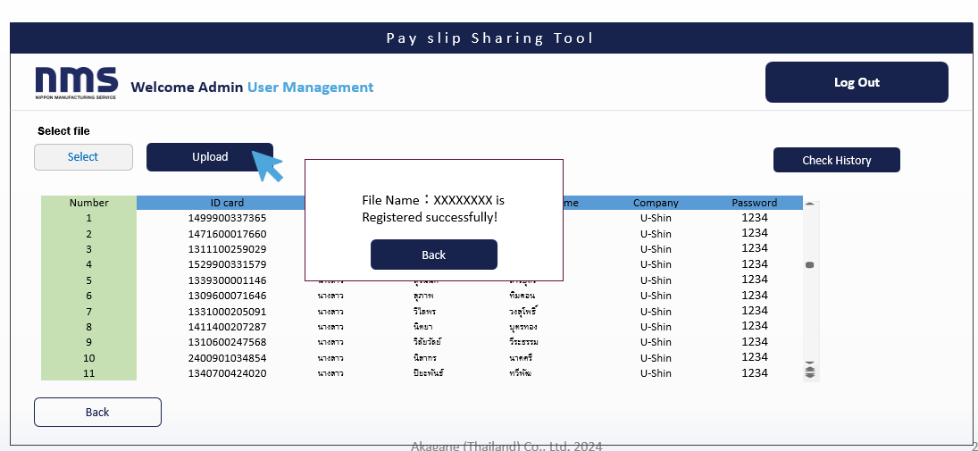

 |  | In the Check History, it is possible to download previously uploaded files.

1
nms (Thailand) Co.,Ltd
4/222 Harbor Office,6th Floor,Room 6B01,Moo 10, Sukhumvit Rd, T.Tungsukla, A.Sriracha Chonburi 20230
 |  |  |  |  |  | ใบรับเงินเดือน / PAY SLIP
 |  |  |  |  |  | ประจำงวด/ Period: | Febuary 2025
 |  |  |  |  |  | ประจำสาขา/ Branch: | Canadian ( Phase 3)
 |  |  |  |  |  | รหัสพนักงาน/ Emp.No : | NIP67011
 |  |  |  |  |  | แผนก/Dept. | Wafer Production
ชื่อสกุล/ Emp. | นางสาวฤทัยรัตน์ บุญสม |  |  | ตำแหน่ง/Postion: | Operator

รายได้ (Income) |  |  |  | รายการหัก (Deduction)

เงินเดือนค่าจ้าง / Wage (K) | 400.0 | บาท/วัน |  | ภาษีหัก ณ ที่จ่าย / Tax. | - | รายได้สะสม (บาท) | 59,901.52
วันทำงาน / Working days (J) | 26.0 | วัน | 10,400.00 | ประกันสังคม / SSF. | -
ชั่วโมงการทำงาน / Working hours | 8.0 | ชม. | - | สงเคราะห์กองทุนลูกจ้าง | 312.00
วันหยุดประเพณี/ Traditional | 2.0 | วัน | - | กองทุนสำรองเลี้ยงชีพ | -
พักร้อน, ป่วย,ลากิจ,ลาคลอด/ Maternity Leave ,AL,SLD,BLD |  |  | - | กยศ. / Student loan (TSLF) | - | ประกันสัมคมสะสม (บาท) | 610.00
ค่าแรง 75% / Pay 75% of the wage | - | วัน | 500.00 | หักบังคับคดี / Enforcement | -
ค่าแรง 80% / Pay 80% of the wage | 5.00 | วัน | - | เงินเบิกล่วงหน้า / Advance | -
ค่าแรง 85% / Pay 85% of the wage | - | วัน | - | ชุดยูนิฟอร์ม / Uniform | - | ภาษีหัก ณ ที่จ่าย สะสม (บาท) | -
วันหยุด / Holiday | 8.00 | วัน | 400.00 | คูปอง / Cashless | -
ค่าล่วงเวลา OT x 1 | - | ชม. | - | รางวัลบริการประจำปี / Service Year Award | -
ค่าล่วงเวลา OT x 1.3 | - | ชม. | - | หยุดงาน,สาย,กลับก่อน / Absent, Late, Leave early | - | กองทุนสำรองเลี้ยงชีพสะสม (บาท) | 0.00
ค่าล่วงเวลา OT x 1.5 | - | ชม. | - | อุปกรณ์โรงงาน / PPE | -
ค่าล่วงเวลา OT x 1.7 | - | ชม. | - | อื่นๆ / Other | -
ค่าล่วงเวลา OT x 2 ปกติ / OT x 2 Regular Work Day | 32.00 | ชม. | 3,200.00
ค่าล่วงเวลา OT x 2.2 | - | ชม. | -
ค่าล่วงเวลา OT x 3 ปกติ / OT x 3 Regular Work Day | 12.00 | ชม. | 1,800.00
ค่าล่วงเวลา OT x 2 วันนักขัตฤกษ์ / OT x 2 for Holiday Work | - | ชม. | -
ค่าล่วงเวลา OT x 3 วันนักขัตฤกษ์ / OT x 2 for Holiday Work | 12.00 | ชม. | 1,800.00
ค่าล่วงเวลา OT x 3.2 | - | ชม. | -
ค่าอาหาร / Meal Allowance |  |  | 1,300.00
ค่าอาหารวันหยุด / Holiday Meal Allowance |  |  | 1,800.00
ค่าอาหารล่วงเวลา / OT Meal Allowance |  |  | 1,200.00
ค่ากะดึก / Night Shift |  |  | 2,900.00
ค่าอาหารกะดึก / Night Shift Meal Allowance |  |  | 1,800.00
ค่ากะเช้า / Day shift |  |  | -
ค่าเดินทาง / Transportation |  |  | -
ค่าเช่าบ้าน / Rental Allowance |  |  | 500.00
ค่าทักษะ / Skill-based |  |  | 500.00
ค่าครองชีพ / Cost of Living Allowance |  |  | 3,000.00
ค่าลักษณะงาน / Job description |  |  | -
ค่าตำแหน่ง / Position allownce |  |  | 500.00
ค่าตรวจพบงานเสีย / Quality award |  |  | 1,350.04
ค่าความเสี่ยง / Risk allowance |  |  | -
ค่าตัวชี้วัดประสิทธิภาพ / KPI |  |  | -
ค่าเดินทางออกต่างจังหวัด (150) / Off-site Travel Expenses (150) |  |  | -
ค่าเดินทางออกต่างจังหวัด (180) / Off-site Travel Expenses (180) |  |  | -
ค่าจอดรถ / Parking Fee |  |  | -
เบี้ยขยัน / Diligence |  |  | -
เบี้ยขยันพิเศษ / Special Diligence |  |  | -
เงินพิเศษสำหรับพนักงาน / Extra Money for Employees |  |  | -
ค่าทำงานต่างพื้นที่ / Fees for work in different area |  |  | -
เบี้ยเลี้ยงออกนอกสถานที่ / Outside Allowance |  |  | -
สิทธิประโยชน์พิเศษ / Special Benefit |  |  | -
ค่าคอมมิชชั่น / Commission |  |  | -
อินเซนทีฟ / Incentive |  |  | -
ค่าชดเชยพิเศษ / Special Allownce |  |  | -
รางวัลบริการประจำปี / Service Year Award |  |  | -
คืนพักร้อนประจำปี / Pay Annual Vacation |  |  | -
โบนัส / Bonus |  |  | -
ตกเบิก / Adjust |  |  | -
อื่นๆ / Other |  |  | 800.00

 |  |  |  |  |  |  | 33,438.04

 |  |  |  |  |  | เงินได้สุทธิ(บาท)
รวมรายได้(บาท) |  |  | 33,750.04 | รวมเงินหัก(บาท) | 312.00 | (Net Income)
Total Income |  |  |  | Total Deduction

Payment

Company: A Company
Cut off : 1 - 30 Sep 2024
Billing: 02 Oct 2024
Sub-Con Salary : 10 Oct 24
Month: Sep 2024
No | ID | Name | แผนก | ID.Card. | Start Working | Last Working Day | Salary |  | กักตัว |  | Deduct Late |  |  |  |  |  |  |  |  | SLC,BLC,AL,ML | Traditional |  | Paid Salary | Welfare |  |  |  |  |  |  |  |  |  |  | Overtime |  |  |  |  |  | Total OT | Total Welfare | Adjust | Deduct | Bonus | Total Income | Adjust | Deduct | ค่าตรวจ ยูนิฟอร์ม | Add Other | Deduct |  |  |  |  |  |  |  | Add | Total Payment | รายได้สะสม ประจำปี 2566 |  |  |  |  |  |  |  |  |  |  |  |  | รวม | ประกันสังคมสะสม ประจำปี 2566 |  |  |  |  |  |  |  |  |  |  |  | รวม
 |  |  |  |  |  |  |  |  |  |  |  |  | SL | SLD | BL | BLD | AL | AB | ML |  |  |  |  | Rental | Meal | Meal OT | ค่าพาหนะ | Shift | ค่าตอบแทน ผู้ช่วยหัวหน้างาน | พนักงานดีเด่น | ค่าทักษะ | Diligence 1000/1200/1500 |  |  | OT x1.5 |  | OT x 2.0 |  | OT x 3.0 |  |  |  |  |  |  |  |  |  |  |  | SSF 5% | ค่าวัคซีน Customer | Uniform Kawasaki | กยศ. | Other 1000 | เงินเบิก | บังคับคดี | ค่าตรวจสุขภาพ | non
 |  |  |  |  |  |  | day | 361 | Day | 370 | นาที | บาท | SL | SLD | BL | BLD | AL | AB | ML |  | Day | Amont |  | 1300 | 60 | 50 | 60 | 150 |  |  |  | A Company | nms | Total | Hrs. | 69.38 | Hrs. | 92.5 | Hrs. | 138.75 |  |  |  |  |  |  |  |  |  |  |  |  |  |  |  |  |  |  | deduct |  | มกราคม | กุมภาพันธ์ | มีนาคม | เมษายน | พฤษภาคม | มิถุนายน | กรกฎาคม | สิงหาคม | กันยายน | ตุลาคม | พฤศจิกายน | ธันวาคม | Bonus |  | มกราคม | กุมภาพันธ์ | มีนาคม | เมษายน | พฤษภาคม | มิถุนายน | กรกฎาคม | สิงหาคม | กันยายน | ตุลาคม | พฤศจิกายน | ธันวาคม
1 | 1514540000741 | นายสมชาย มาสาย | Production | 1514540000741 | 20-Apr-20 |  | 26.00 | 9,386.00 |  |  | - | - |  | - | - |  | - | - |  | - |  | - | 9,386.00 | 1,300.00 | 1,300.00 | 3,000.00 | 900.00 | 2,400.00 | - |  | 1,720.00 | 300.00 | 1,200.00 | 1,500.00 | 26.70 | 1,852.45 | 48.00 | 4,440.00 | - | - | 6,292.45 | 12,120.00 |  |  |  | 27,798.45 |  |  |  |  | 469.00 |  |  |  |  |  | - |  |  | 27,329.45 | 23,000.00 | 24,000.00 | 23,000.00 | 23,000.00 | 23,000.00 | 23,000.00 | 23,000.00 | 23,000.00 | 23,000.00 |  |  |  |  | 208,000.00 | 400.00 | 400.00 | 400.00 | 400.00 | 400.00 | 400.00 | 400.00 | 400.00 | 400.00 |  |  |  | 3,600.00 | #N/A | #N/A
2
3
4
5
6
7
8
9
10
11
12
13
14
15
16
17
18
19
20
21
22
23
24
25
26
27
28
29
30
31
32
33
34
35
36
37
38
39
40
41
42
43
44
45
46
47
48
49
50
51
52
53
54
55
56
57
58
59
60
61
62
63
64
65
66
67
68
69
70
71
72
73
74
75
76
77
78
79
80
81
82
83
84
85
86
87
88
89
90
91
92
93
94
95
96
97
98
99
100
101
102
103
104
105
106
107
108
109
110
111
112
113
114
115
116
117
118
119
120
121
122
123
124
125
126
127
128
129
130
131
132
133
134
135
136
137
138
139
140

 |  |  |  |  |  |  |  |  |  |  |  |  |  |  |  |  |  |  |  |  |  |  |  |  |  |  |  |  |  |  |  |  |  |  |  |  |  |  |  |  |  |  |  |  |  |  |  |  |  |  |  |  |  |  |  |  |  |  |  |  |  |  |  |  |  |  |  |  |  |  |  |  |  | -

Prepare by
รัชนีกร
Staff
Date :
Check by
Leader/Supervisor
Date :
Approve by
Asst.Manager /Manager
Date :

 |  |  |  |  |  |  | 26.00 | 9,386.00 | - | - | - | - | - | - | - | - | - | - |  | - | - | - | 9,386.00 | 1,300.00 | 1,300.00 | 3,000.00 | 900.00 | 2,400.00 | - | - | 1,720.00 | 300.00 | 1,200.00 | 1,500.00 | 26.70 | 1,852.45 | 48.00 | 4,440.00 | - | - | 6,292.45 | 12,120.00 | - | - | - | 27,798.45 | - | - | - | - | 469.00 | - | - | - | - | - | - | - | - | 27,329.45 | 23,000.00 | 24,000.00 | 23,000.00 | 23,000.00 | 23,000.00 | 23,000.00 | 23,000.00 | 23,000.00 | 23,000.00 | - | - | - | - | 208,000.00 | 400.00 | 400.00 | 400.00 | 400.00 | 400.00 | 400.00 | 400.00 | 400.00 | 400.00 | - | - | - | 3,600.00

 | หมายเหตุ |  |  |  |  |  |  |  |  |  |  |  |  |  |  |  |  |  |  |  |  |  |  |  |  |  |  |  |  |  |  |  |  |  |  |  |  |  |  |  |  |  |  |  |  | 2,177,143.91
 |  | Adjust |  |  |  |  |  |  |  |  |  |  |  |  |  |  |  |  |  |  |  |  |  |  |  |  |  |  |  |  |  |  |  |  |  |  |  |  |  |  |  |  |  |  |  | -2,149,345.46
 | Wage
 | OT
 | Allowanc
 |  | -

 |  | Resign 2023

